Sheet1
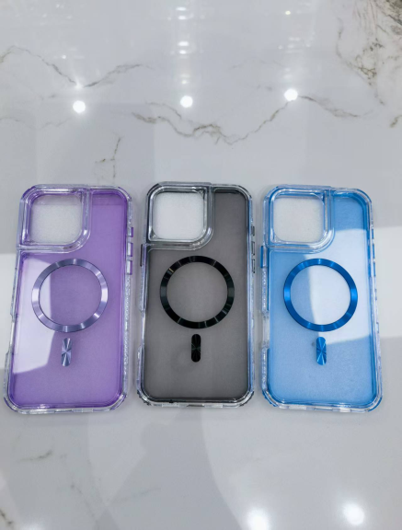
箱号CTN NO | 型号 MODEL | 数量 QTY | 总数CTN/QTY | 重量 KG | 箱规 SIZE | 手机壳 图片仅报关用
1 | S 25 FE | 98 | 395 | 23.2 | 60*45*39 | 随机请不要打印出来
 | EDGE 60 FUSION | 99
 | 17 PRO MAX | 99
 | EDGE 60 PRO | 99
2 | A5 PRO | 98 | 395 | 23.7
 | HONOR 400 LITE | 99
 | HONOR 400 | 99
 | RM NNOTE 14 PRO | 99
3 | SA A 16 | 97 | 394 | 23.4
 | SA A 17 | 99
 | SA A 35 | 99
 | SA A 07 | 99
4 | EDGE 50 FUSION | 99 | 396 | 23.1
 | C 75 | 99
 | G 86 | 99
 | ZTE A 35 E | 99
5 | X 9 D | 98 | 395 | 23.1
 | X 9 C | 99
 | X 7 C | 99
 | C 61 | 99
6 | RENO 15 F/A6 PRO | 97 | 395 | 23.9
 | S 24 U | 99
 | RM NOTE 15 | 99
 | OP A5 | 100
7 | V 70 MAX | 94 | 391 | 23.2
 | X 8 C | 99
 | V 50 LITE | 99
 | AXON 70 | 99
8 | ZTE A 56 | 97 | 196 | 12.4
 | ZTE A 56 PRO | 99
合计 |  | 2957 | 2957 | 176 | 0.82
出货日期shipping date ： 2026-03-14

